Rational
หาปริมาณน้ำที่จะสร้างท่อลอดถนนในเขตอำเภอเมือง จังหวัดนครสวรรค์ ซึ่งมีขนาดพื้นที่ 10 ตร.กม. เป็นพื้นที่เกษตรกรรมในรอบปีการเกิดซ้ำ 25 ปี
พื้นที่รับน้ำฝน (A) = | 10 | ตร.กม.
ความยาวลำน้ำ (L) = | 4 | กม. | 1. Tc = (0.87L3/H)0.385
ความลาดชันลำน้ำเฉลี่ย (S) = | 0.125 | % | H = 1000LS
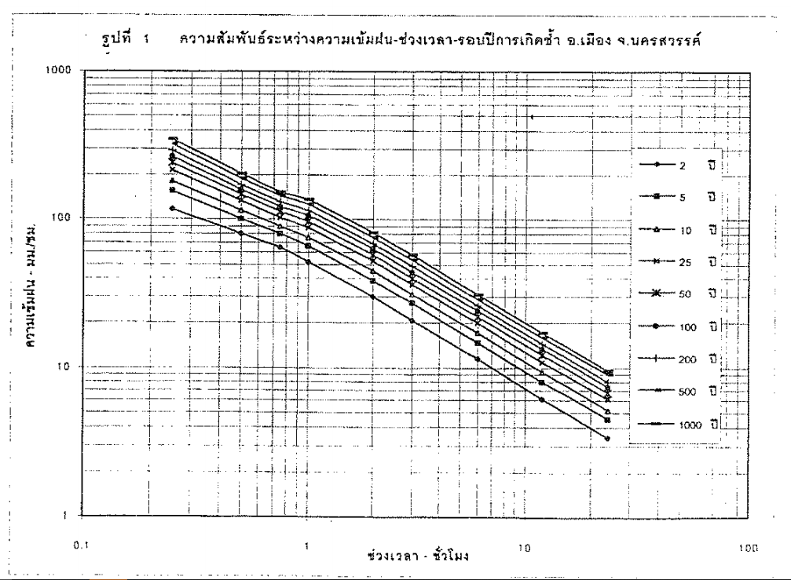
 |  |  | H = | 5 | ม.
 |  |  | Tc = | 2.53 | ชม.

 |  |  | 2. Q = 0.278CIA
 |  |  | I = | 43 | มม./ชม.
 |  |  | C = | 0.3
 |  |  | Q = | 35.86 | ลบ.ม./วิ

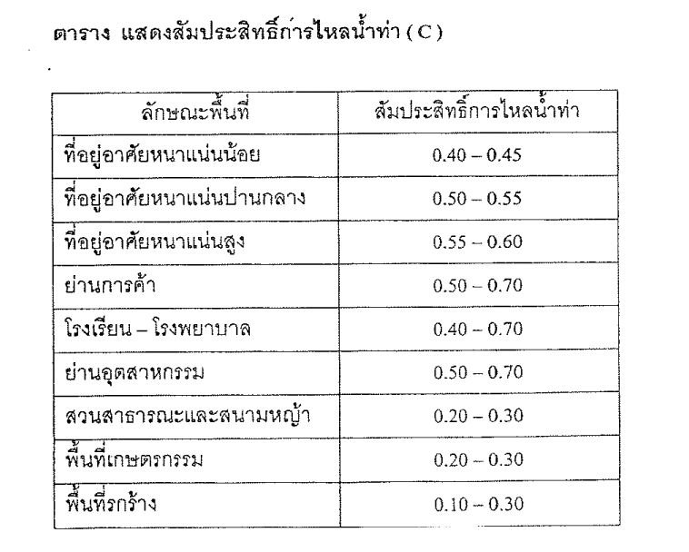

UH
หาปริมาณน้ำนองที่ไหลผ่านจุดศึกษาอ่างเก็บน้ำห้วยจะกา อ.ลี้ จ.ลำพูน ที่รอบปีการเกิดซ้ำ 100 ปี
A = | 30.77 | ตร.กม.
L = | 11.8
Lc = | 5.33
S = | 1 : 70

1. เลือกใช้ | : กราฟหนึ่งหน่วยน้ำท่า (Unit Hydrograph) ของลุ่มน้ำต่างๆ ในประเทศไทย. ส่วนอุทกวิทยา. สำนักบริหารจัดการน้ำและอุทกวิทยา. เมษายน 2552.
 | สมการ Tp และ Qp ของลุ่มน้ำปิง
Tp = | 0.5924 ( LLc / S 0.5 ) 0.3108
Qp = | 0.2094* DA * Tp -1.0018
Tr = | Tp / 5.5

2. คำนวณค่า Tp Qp และ Tr
Tp = | 4.15 | hr
Qp = | 1.55 | m3/s
Tr = | 0.76 | hr

3. นำ Tp Qp และ Tr สร้าง Unit Hydrograph โดยเลือกใช้ Dimensionless Unit Hydrograph ของสถานี P.42 (Sheet: Dimensionless)

4. คำนวณฝนส่วนเกิน (Sheet: ExcessRF)

5. คำนวณปริมาณน้ำนอง จาก Unit Hydrograph
TIME | UNIT HYDROGRAPH |  |  |  | EXCESS RAINFALL IN MM. |  |  |  | TOTAL | BASE-FLOW
1 |  |  | R1 | R2 | R3 | R4 | R5 | R6 |  | 6.839
HR. | Q - m3/s |  | 3.32 | 38.44 | 2.85 | 0.95 | 0.95 | 0.95 | m3/s | m3/s

0 | 0.00 |  | 0 |  |  |  |  |  | 0 | 6.839
1 | 0.15 |  | 0.48450767519 | 0 |  |  |  |  | 0.48450767519 | 7.324
2 | 0.69 |  | 2.292736585 | 5.6064459558 | 0 |  |  |  | 7.8991825408 | 14.738
3 | 1.28 |  | 4.2359079508 | 26.530237626 | 0.41529229302 | 0 |  |  | 31.18143787 | 38.020
4 | 1.55 |  | 5.1406649888 | 49.015506287 | 1.9652027871 | 0.13843076434 | 0 |  | 56.259804828 | 63.099
5 | 1.35 |  | 4.481374704 | 59.484837727 | 3.6307782435 | 0.65506759571 | 0.13843076434 | 0 | 68.390489035 | 75.230
6 | 1.02 |  | 3.4005498901 | 51.855907289 | 4.4062842761 | 1.2102594145 | 0.65506759571 | 0.13843076434 | 61.666499229 | 68.506
7 | 0.70 |  | 2.3120140787 | 39.349220157 | 3.8411783177 | 1.4687614254 | 1.2102594145 | 0.65506759571 | 48.836500989 | 55.676
8 | 0.43 |  | 1.4291048669 | 26.753305768 | 2.9147570486 | 1.2803927726 | 1.4687614254 | 1.2102594145 | 35.056581296 | 41.896
9 | 0.25 |  | 0.84435422441 | 16.536784888 | 1.9817263532 | 0.97158568288 | 1.2803927726 | 1.4687614254 | 23.083605347 | 29.923
10 | 0.14 |  | 0.47294117897 | 9.7703845967 | 1.2249470288 | 0.66057545106 | 0.97158568288 | 1.2803927726 | 14.380826711 | 21.220
11 | 0.08 |  | 0.25189258445 | 5.4726050709 | 0.72373219235 | 0.40831567625 | 0.66057545106 | 0.97158568288 | 8.4887066579 | 15.328
12 | 0.04 |  | 0.12337595973 | 2.9147570486 | 0.4053781534 | 0.24124406412 | 0.40831567625 | 0.66057545106 | 4.7536463532 | 11.593
13 | 0.02 |  | 0.06425831236 | 1.4276361055 | 0.21590792953 | 0.13512605113 | 0.24124406412 | 0.40831567625 | 2.4924881388 | 9.332
14 | 0.01 |  | 0.030843989933 | 0.74356047159 | 0.10575082263 | 0.071969309843 | 0.13512605113 | 0.24124406412 | 1.3284947092 | 8.168
15 | 0.00 |  | 0.012851662472 | 0.35690902636 | 0.055078553451 | 0.035250274209 | 0.071969309843 | 0.13512605113 | 0.66718487747 | 7.506
16 | 0.00 |  | 0.0051406649888 | 0.14871209432 | 0.026437705657 | 0.018359517817 | 0.035250274209 | 0.071969309843 | 0.30586956683 | 7.145
17 | 0.00 |  | 0 | 0.059484837727 | 0.01101571069 | 0.0088125685522 | 0.018359517817 | 0.035250274209 | 0.132922909 | 6.972
Hydrograph

Dimensionless
กราฟหนึ่งหน่วยน้ำท่าแบบไม่มีหน่วย Dimensionless Unit Hydrograph ของสถานี P.42
Dimensionless Unit Hydrograph |  |  |  |  | T=(T/Tp)*Tp | Q=(Q/Qp)*Qp | ปรับเป็น Tr = 1
T/Tp | Q/Qp |  |  |  | T | Q | T | Q
1 - Hr. Unit Hydrograph HuaiChaka, Lamphun
0.0 | 0.000 | Tp = | 4.00 | hr | 0.0 | 0.000 | 0 | 0.00
0.2 | 0.036 | Qp = | 1.55 | m3/s | 0.8 | 0.056 | 1 | 0.15
0.4 | 0.269 | Tr = | 1.00 | hr | 1.6 | 0.416 | 2 | 0.69
0.6 | 0.623 |  |  |  | 2.4 | 0.964 | 3 | 1.28
0.8 | 0.891 |  |  |  | 3.2 | 1.379 | 4 | 1.55
1.0 | 1.000 |  |  |  | 4.0 | 1.548 | 5 | 1.35
1.2 | 0.912 |  |  |  | 4.8 | 1.411 | 6 | 1.02
1.4 | 0.751 |  |  |  | 5.6 | 1.162 | 7 | 0.70
1.6 | 0.572 |  |  |  | 6.4 | 0.885 | 8 | 0.43
1.8 | 0.409 |  |  |  | 7.2 | 0.633 | 9 | 0.25
2.0 | 0.278 |  |  |  | 8.0 | 0.430 | 10 | 0.14
2.2 | 0.181 |  |  |  | 8.8 | 0.280 | 11 | 0.08
2.4 | 0.114 |  |  |  | 9.6 | 0.176 | 12 | 0.04
2.6 | 0.070 |  |  |  | 10.4 | 0.108 | 13 | 0.02
2.8 | 0.042 |  |  |  | 11.2 | 0.065 | 14 | 0.01
3.0 | 0.024 |  |  |  | 12.0 | 0.037 | 15 | 0.00
3.2 | 0.014 |  |  |  | 12.8 | 0.022 | 16 | 0.00
3.4 | 0.008 |  |  |  | 13.6 | 0.012 | 17 | 0.00
3.6 | 0.004 |  |  |  | 14.4 | 0.006
3.8 | 0.002 |  |  |  | 15.2 | 0.003
4.0 | 0.001 |  |  |  | 16.0 | 0.002
4.2 | 0.000 |  |  |  | 16.8 | 0.000

